Feuil1

 |  |  | LA DER

 |  |  | SAMEDI 2 DÉCEMBRE

 |  |  | LES 20 ANS DU CLUB NAUTIQUE PORTOIS

Mail : |  |  |  | TEL :
BATEAU |  |  | TYPE |  | RATING

 | NOM | PRENOM | N°LICENCE | CLUB | Régate 20 euros | Régate + repas 50 euros | Licence Jour 16 e Annuel 68 e

SKIPPER
Équipier
Équipier
Équipier
Équipier
Équipier
Équipier
Équipier
Équipier
Équipier
Équipier
Équipier

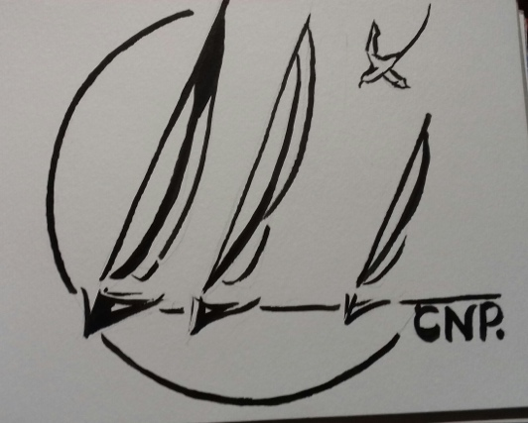
 |  |  |  | Total | 0 | 0 | 0
Invité
Invité
Invité
Invité
Invité
Invité
Invité
Invité
Invité
Invité

Repas invité 35 euros |  |  |  | TOTAL final | 0
 | Total

Pour tous les renseignements : formel_2@msn.com

